FICHE TECHNIQUE BOSSAGE
Fiche technique
BOSSAGE & APPAREIL D'APPUI (néoprène)

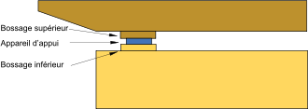

Appareil d'appui | = 1 Feuille de néoprène
Pile | = 2 appareil d'appui

Bossage (supérieur & inférieur) | Béton armé
Fournitures & matières bossage (Coffrage/Béton/Ferrailles/Décoffrage) | 30 € par appui

Main d'oeuvre (équipe 5 personnes) | 1/2 journée par appui

